CMP-02
Unidad de Compras
Solicitud de cotización
Código:
F-CMP-13
Versión: 3
20 de septiembre, 2019

 |  |  |  |  |  | Fecha: | 2025-05-13

Estimado proveedor:
El Colegio de Licenciados y Profesores, le solicita de la manera más atenta, remitir la cotización de los bienes o servicios que se detallan a continuación. La oferta debe contar como mínimo con la siguiente información:

Información mínima de cotización:
1. Nombre completo o razón social de la empresa.
2. Número de cédula física o Jurídica.
3. Dirección Exacta.
4. Número de teléfono.
5. Correo electrónico.
6. Cuenta cliente y nombre del banco donde se deberá realizar la transferencia en caso de contratación, dicha cuenta debe estar a nombre de la razón social o persona física ofertante.

7. Toda oferta deberá presentarse sin tachaduras ni borrones.
8. Forma de pago.
9. Tiempo de entrega o fecha del servicio.
10. La oferta deberá ser firmada por el representante legal o su agente debidamente autorizado.

Para que la cotización sea considerada, el oferente debe estar al día con la CCSS y la Administración Tributaria

Descripción del servicio requerido: (incluye: color, tamaño, marca, estilo, cantidad, medidas, fecha de la necesidad u otra especificación técnica necesaria).

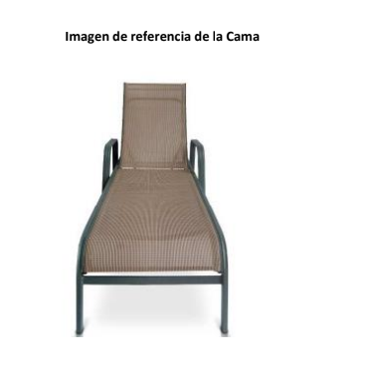 47 Camas de Aluminio para piscina para utilizar en los Centros de Recreo de COLYPRO, dicha compra se gestiona para la ampliación de recursos de este tipo en los centros y para la sustitución de camas que presentan deterioro y mal aspecto Especificaciones Técnicas Medida: 2.05 x 50 x 33 cm Respaldo plegable y con sistema de ajuste. Tela de vinilo de hilo en PVC Tela reemplazable Estructura en Aluminio Peso Soporte: 115 - 120 KG Color Café o Beige Estructura en Aluminio La entrega se debe realizar en el Centro de Recreo de COLYPRO Alajuela Se adjunta imagen de referencia fecha de entrega 18-7-2025

Los requisitos marcados con una X, serán lo que deberá adjuntar en su cotización o bien tomar en cuenta sin excepción alguna, en caso de no cumplir con alguno de ellos, debe indicarlo por escrito. (Los espacios demarcados como N/A no son requeridos en su cotización)

 | Servicios
 | N/A | Currículo (en caso de servicios profesionales) |  | N/A | Referencias comerciales (en caso de proveedores nuevos)
 | N/A | Manipulación de alimentos (servicios de alimentación) |  | N/A | Acreditaciones o certificaciones( en caso de servicios técnicos)
 | N/A | Otros adicionales (según el criterio técnico) |  | N/A | Pólizas responsabilida Civil
 | Bienes
 | X | Garantía (Indicar plazo)______________ |  | N/A | Otros: ________________________________________________
 | Transportes:
 | N/A | Copia Vigente de la póliza de seguros de la unidad transportista que brindará el servicio
 | N/A | Copia vigente de la tarjeta de circulación de la unidad transportista
 | N/A | Copia vigente de la revisión técnica de la unidad transportista
 | N/A | Licencia del chófer que dará el servicio

Fecha de la entrega de la oferta: 48 horas después de recibida la solicitud. (En caso de requerir más tiempo por favor indicarlo).

Cordialmente,

Nombre del solicitante: |  |  | Laura Jiménez Salas
Puesto: |  |  | Gestora de Compras
Teléfono: |  |  | 2437-8868
Correo electrónico: |  |  | ljimenez@colypro.com

Observaciones:

